상품제안서
캔디 컬러 방수파우치 | 상품코드: S41884

 |  |  |  |  |  |  | 02-713-8555 | www.synergygift.co.kr
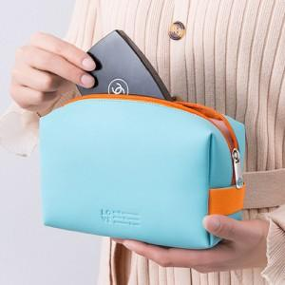 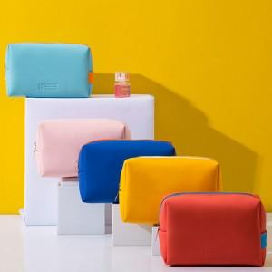

【상세/제작정보】

【인쇄/포장옵션】 | 실크, 스티커 / OPP(비닐)

【공급단가】 | 수량 | 100~ | 500~ | 1,000~ | 3,000~ | 5,000~
*VAT별도 | 단가 | 4,980원 | 4,630원 | 4,490원 | 4,360원 | 4,220원

【상품 URL】 | https://www.synergygift.co.kr:443/src/goods_detail.php?gdno=41884

